ゲーム内容
タイトル画面

モード選択
無限
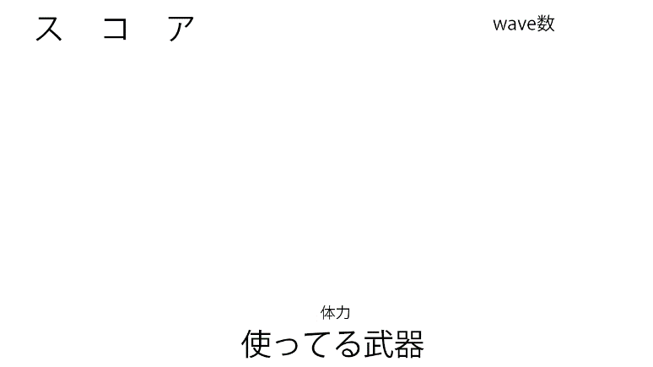

5wave

ゲーム
ゲーム

女の子やられたか
女の子やられたか

Yes
No
No

5wave終了したか
Yes
No

Yes

リザルト

